Por_qué_inadmitimos
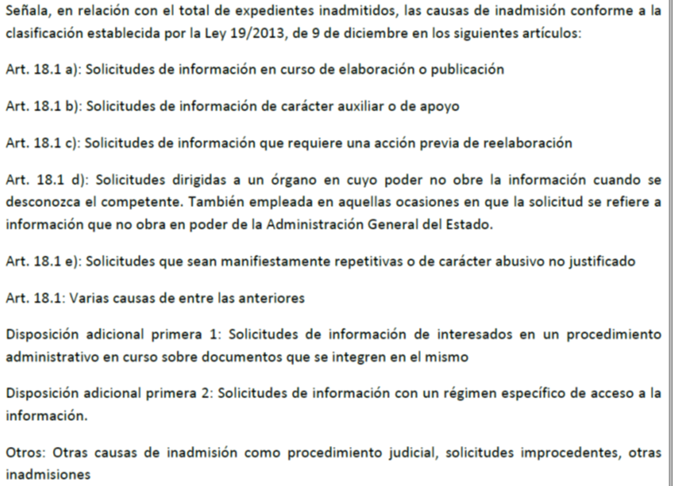
¿Por qué se inadmiten solicitudes?
Inadmisiones por causa (Nota 1) | Número | Porcentaje
Art. 18.1 | 352 | 5.36%
Art. 18.1 a | 449 | 6.84%
Art. 18.1 b | 232 | 3.53%
Art. 18.1 c | 841 | 12.81%
Art. 18.1 d | 1,456 | 22.17%
Art. 18.1 e | 1,089 | 16.59%
D.A 1ª 1 | 576 | 8.77%
D.A.1ª 2 | 1,457 | 22.19%
Otros | 114 | 1.74%
Total | 6,566 | 100.00%

Nota 1:

Por_qué_denegamos
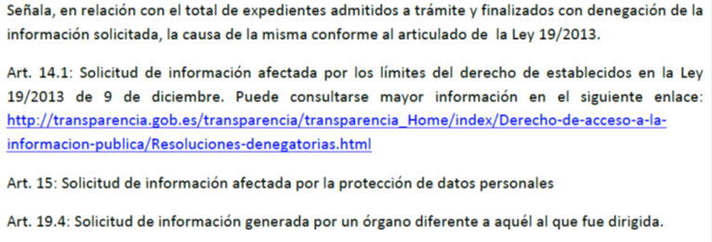
¿Por qué, en ocasiones, se deniega el acceso?
Denegaciones por artículo | Número | Porcentaje
Art. 14.1 | 635 | 70.79%
Art. 15 | 177 | 19.73%
Art. 19.4 | 85 | 9.48%
Total | 897 | 100.00%

Nota

